Jeu A
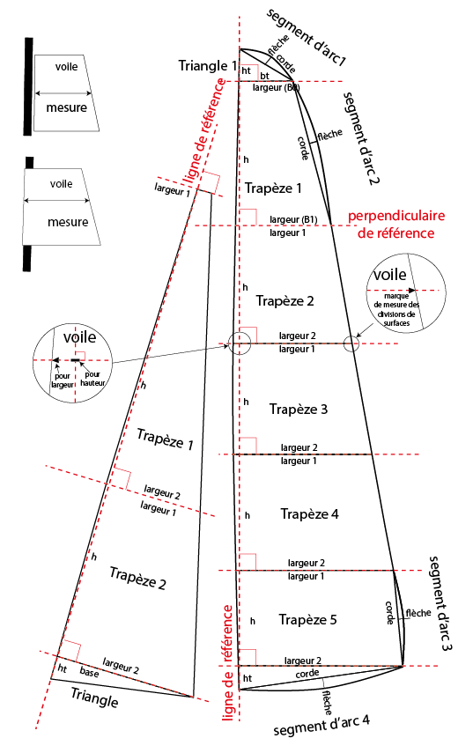
 | Calculettes voiles Fourtas |  |  |  | exemple de prise de mesures | Prises de mesures en cm et une décimale (ex 10,4) |  |  |  |  | Note
Skipper NOM Prénom |  |  | mesures cm 1 déc (10,4) |  |  |  |  |  |  | Les feuilles sont protégées pour ne laisser que les cases vertes
n° Voiles FRAxxx |  |  | surfaces cm² 1 déc (35,6) |  |  | A/ | Définir les lignes de référence |  |  | accessibles à la saisie
Référence du jeu |  |  | surf total cm² (2245) |  |  | ( Sur le schéma GV entre point drisse et point d'amure ) |  |  |  | Si vous souhaitez travailler sur cette feuille, le code de protection est
Date du certificat |  |  |  |  |  |  |  |  |  | dans l'entète pour la déverrouiller
Mesureur |  |  | pass feuille: | Fourtas |  | B/ | Marquage des points de mesures
(Du haut vers le bas) |  | GRAND VOILE |  | surface cm² |  |  | noter au feutre permanent ces points |  |  | Conseils de remplissage des feuilles de mesure
Trapèzes | largeur 1 (B0) | largeur 2 (B1) | hauteur (h) |  |  | C/ | Prendre les mesures
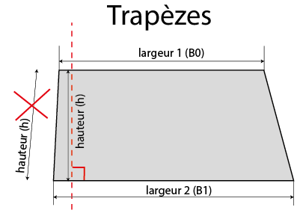
Trapèze 1 |  |  |  | 0.0 |  |  |  | reporter dans
Trapèze 2 |  |  |  | 0.0 |  |  |  | le tableau | 1/ | Remplir l'entète Nom, N° voile etc
Trapèze 3 |  |  |  | 0.0 |  |  |  |  | 2/ | Copier cette feuille pour autant de jeux de voiles à mesurer
Trapèze 4 |  |  |  | 0.0 |  |  |  | calcul surface | 3/ | Renommer les feuilles par exemple jeu A, Jeu A1, Jeu B, Jeu C
Trapèze 5 |  |  |  | 0.0 |  |  |  | (B0+B1) x h/2 | 4/ | Remplir les feuilles des mesures prises sur les voiles après avoir
Triangles |  | base (bt) | hauteur (ht) |  |  |  |  |  |  |  | défini les aires et noté les marques sur les voiles
Triangle 1 |  |  |  | 0.0 |  |  |  |  | 5/ | Noter les identifications des jeux dans les entètes des voiles
Triangle 2 |  |  |  | 0.0 |  |  |  |  |  | Noter les surfaces aux points d'amure, date des mesures,
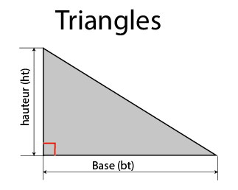
Triangle 3 |  |  |  | 0.0 |  |  |  |  |  | éventuellement signature mesureur
Segments d'arc | Corde ( c ) | Flèche ( f )
segment d'arc 1 |  |  |  | 0.0 |  |  |  |  |  | Vérifier si l'insigne de classe est bien dans l'entète
segment d'arc 2 |  |  |  | 0.0 |  |  |  |  |  | Le numéro de voile bien marqué selon la jauge
segment d'arc 3 |  |  |  | 0.0 |  |  |  | calcul surface
segment d'arc 4 |  |  |  | 0.0 |  |  |  |  | 6/ | Impression des feuilles de mesure
segment d'arc 5 |  |  |  | 0.0 |  |  |  | ( bt x ht) /2 |  | La zone d'impression est paramétrée pour une impression A4
Pour info | % GV / jeu | #DIV/0! | Surface GV | 0.0 |  |  |  |  |  | Si vous disposez (existe sous Windows 10) d'une imprimante
 |  | FOC |  |  |  |  |  |  |  | virtuelle pdf, c'est l'idéal pour nopus envoyer vos documents
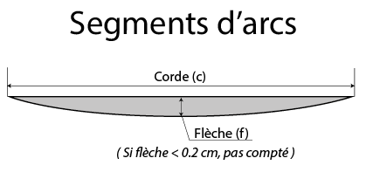
Trapèzes | largeur 1 (B0) | largeur 2 (B1) | hauteur (h)
Trapèze 1 |  |  |  | 0.0
Trapèze 2 |  |  |  | 0.0
Triangles |  | base (bt) | hauteur (ht) |  |  |  |  | Calcul surface
Triangle 1 |  |  |  | 0.0 |  |  |  | ( c x f ) / 1,5
Triangle 2 |  |  |  | 0.0
Segments d'arc | Corde ( c ) | Flèche ( f )
segment d'arc 1 |  |  |  | 0.0 |  |  | (surfaces arrondies au cm² à une décimale)
segment d'arc 2 |  |  |  | 0.0 |  |  | Surface totale du jeu au cm² supérieur
Pour info | % Foc / jeu | #DIV/0! | Surface Foc | 0.0
 | SURFACE TOTALE JEU |  | cm² | 0 |  | D/ Noter au feutre permanent les surfaces |  |  |  |  |  | Bon courage, Marc
Ratio GV / Foc | #DIV/0! |  | Hauteur gréement |  |  | et repères des voiles aux points d'amure

